Catálogo LTSC-07
Catálogo de productos – Pedido LTSC-07
Proveedor: Langfang Liu Tai Furniture Co., Ltd. · Fecha PI: 09/08/2026
🔍 Buscar (nombre o código): |  |  | Mostrando los 38 productos |  |  | Precio combo (cama + colchón) |  |  | Total con ITBMS (7%) |  |  |  |  | Precios de colchones para combos
Imagen | Código | Descripción | Medidas (L × A × Alto) | Precio cama sola | Tamaño | Imperial | Dulce Sueños | First Class | Cama sola | Combo Imperial | Combo Dulce Sueños | Combo First Class | Coincide | Tamaño | Precio colchón | Marca
 | 888K | Cama tapizada King – beige | 228 × 223 × 120 cm | $259.99 | KING |  |  | $469.98 | $278.19 |  |  | $502.88 | ✔ | TWIN | $76.01 | Imperial
 | 888Q | Cama tapizada Queen | 228 × 182 × 120 cm | $219.99 | QUEEN |  | $378.66 |  | $235.39 |  | $405.17 |  | ✔ | FULL | $86.65 | Imperial
 | 908K | Cama tapizada King – beige | 203 × 193 × 123 cm | $229.99 | KING |  |  | $439.98 | $246.09 |  |  | $470.78 | ✔ | QUEEN | $158.67 | Dulce Sueños
 | 908K | Cama tapizada King – negro | 203 × 193 × 123 cm | $229.99 | KING |  |  | $439.98 | $246.09 |  |  | $470.78 | ✔ | KING | $209.99 | First Class
 | 908K | Cama tapizada King – gris | 203 × 193 × 123 cm | $229.99 | KING |  |  | $439.98 | $246.09 |  |  | $470.78 | ✔
 | 908Q | Cama tapizada Queen – beige | 203 × 152 × 123 cm | $159.99 | QUEEN |  | $318.66 |  | $171.19 |  | $340.97 |  | ✔ | ITBMS | 7%
 | 908Q | Cama tapizada Queen – negro | 203 × 152 × 123 cm | $159.99 | QUEEN |  | $318.66 |  | $171.19 |  | $340.97 |  | ✔
 | 803K | Cama tapizada King – gris | 213 × 163 × 125 cm | $179.99 | KING |  |  | $389.98 | $192.59 |  |  | $417.28 | ✔
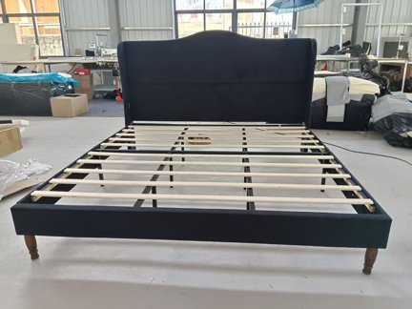 | 809Q | Cama tapizada Queen – beige | 213 × 158 × 120 cm | $139.99 | QUEEN |  | $298.66 |  | $149.79 |  | $319.57 |  | ✔
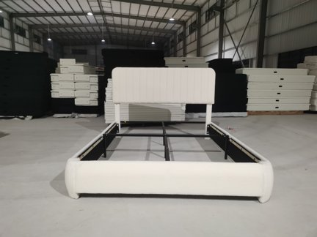 | 811Q | Cama tapizada Queen – beige | 213 × 158 × 120 cm | $139.99 | QUEEN |  | $298.66 |  | $149.79 |  | $319.57 |  | ✔
 | 811K | Cama tapizada King – beige | 213 × 199 × 125 cm | $199.99 | KING |  |  | $409.98 | $213.99 |  |  | $438.68 | ✔
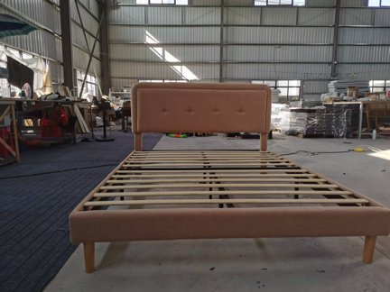 | 822F | Cama tapizada Full – blanco | 193 × 135 × 110 cm | $99.99 | FULL | $186.64 |  |  | $106.99 | $199.70 |  |  | ✔
 | 823Q | Cama tapizada Queen – marrón | 215 × 152 × 120 cm | $129.99 | QUEEN |  | $288.66 |  | $139.09 |  | $308.87 |  | ✔
 | 823F | Cama tapizada Full – gris | 193 × 135 × 120 cm | $119.99 | FULL | $206.64 |  |  | $128.39 | $221.10 |  |  | ✔
 | 825K | Cama tapizada King – rosado | 205 × 193 × 110 cm | $159.99 | KING |  |  | $369.98 | $171.19 |  |  | $395.88 | ✔
 | 825Q | Cama tapizada Queen – crema | 205 × 151 × 110 cm | $119.99 | QUEEN |  | $278.66 |  | $128.39 |  | $298.17 |  | ✔
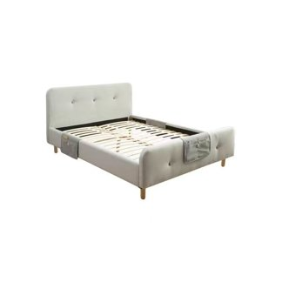 | 903F | Cama tapizada Full – gris | 193 × 135 × 120 cm | $139.99 | FULL | $226.64 |  |  | $149.79 | $242.50 |  |  | ✔
 | 6877F | Cama tapizada Full – beige | 193 × 135 × 110 cm | $99.99 | FULL | $186.64 |  |  | $106.99 | $199.70 |  |  | ✔
 | 6220Q | Cama tapizada Queen – rosado | 205 × 151 × 110 cm | $129.99 | QUEEN |  | $288.66 |  | $139.09 |  | $308.87 |  | ✔
 | Y0200100 | Cama tapizada Queen – cuero marrón | Queen | $129.99 | QUEEN |  | $288.66 |  | $139.09 |  | $308.87 |  | ✔
 | Y0200200-Q | Cama tapizada Queen – cuero negro | Queen | $129.99 | QUEEN |  | $288.66 |  | $139.09 |  | $308.87 |  | ✔
 | Y0200300 | Cama tapizada Queen – cuero gris | Queen | $129.99 | QUEEN |  | $288.66 |  | $139.09 |  | $308.87 |  | ✔
 | Y0200101 | Cama tapizada Full – cuero marrón | 193 × 135 × 110 cm | $119.99 | FULL | $206.64 |  |  | $128.39 | $221.10 |  |  | ✔
 | Y0200201 | Cama tapizada Full – cuero negro | 193 × 135 × 110 cm | $119.99 | FULL | $206.64 |  |  | $128.39 | $221.10 |  |  | ✔
 | Y0200301 | Cama tapizada Full – cuero gris | 193 × 135 × 110 cm | $119.99 | FULL | $206.64 |  |  | $128.39 | $221.10 |  |  | ✔
 | Y0300200 | Cama tapizada Queen – lino gris claro | 205 × 151 × 110 cm | $129.99 | QUEEN |  | $288.66 |  | $139.09 |  | $308.87 |  | ✔
 | Y0300300 | Cama tapizada Queen – lino negro | 205 × 151 × 110 cm | $129.99 | QUEEN |  | $288.66 |  | $139.09 |  | $308.87 |  | ✔
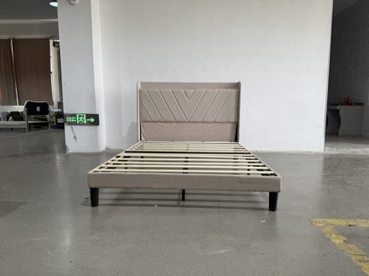 | Y0300400 | Cama tapizada Queen – tela marrón | 205 × 151 × 110 cm | $129.99 | QUEEN |  | $288.66 |  | $139.09 |  | $308.87 |  | ✔
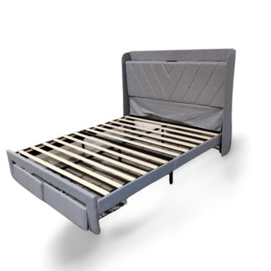 | Y0400100-Q | Cama tapizada Queen – lino gris oscuro | 205 × 151 × 110 cm | $129.99 | QUEEN |  | $288.66 |  | $139.09 |  | $308.87 |  | ✔
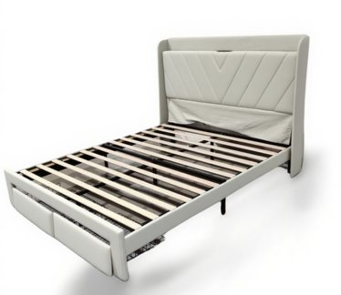 | Y0400200-Q | Cama tapizada Queen – lino gris claro | 205 × 151 × 110 cm | $129.99 | QUEEN |  | $288.66 |  | $139.09 |  | $308.87 |  | ✔
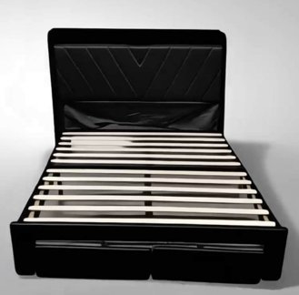 | Y0400300-Q | Cama tapizada Queen – tela negra | 205 × 151 × 110 cm | $129.99 | QUEEN |  | $288.66 |  | $139.09 |  | $308.87 |  | ✔
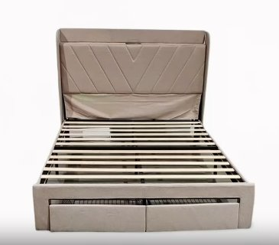 | Y0400400-Q | Cama tapizada Queen – tela marrón | 205 × 151 × 110 cm | $129.99 | QUEEN |  | $288.66 |  | $139.09 |  | $308.87 |  | ✔
 | Y0400301 | Cama tapizada Full – tela negra | 193 × 135 × 110 cm | $119.99 | FULL | $206.64 |  |  | $128.39 | $221.10 |  |  | ✔
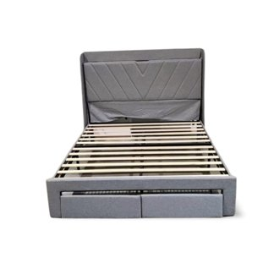 | Y0400101-F | Cama tapizada Full – lino gris oscuro | 193 × 135 × 110 cm | $119.99 | FULL | $206.64 |  |  | $128.39 | $221.10 |  |  | ✔
 | Y0400201-F | Cama tapizada Full – lino gris claro | Full | $119.99 | FULL | $206.64 |  |  | $128.39 | $221.10 |  |  | ✔
 | N-F10018-Q-BK | Base de cama metálica Queen – negro | 205 × 151 × 110 cm | $69.99 | QUEEN |  | $228.66 |  | $74.89 |  | $244.67 |  | ✔
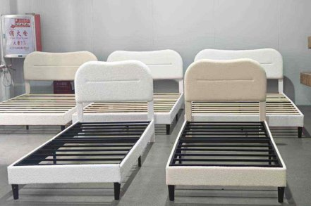 | HK-BF-022-N-F-1-W | Cama tapizada Full – blanco | Full | $109.99 | FULL | $196.64 |  |  | $117.69 | $210.40 |  |  | ✔
 | HK-BF-022-N-K-1-W | Cama tapizada King – blanco | 205 × 193 × 110 cm | $159.99 | KING |  |  | $369.98 | $171.19 |  |  | $395.88 | ✔

